BaktericidaLampa
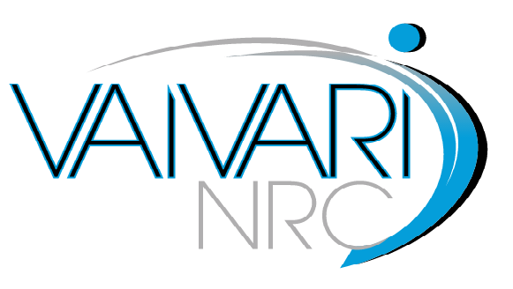

TEHNISKĀ SPECIFIKĀCIJA

Nr.p.k. | Iekārtas nosaukums, tehniskās prasības un funkcionalitāte | Pretendenta piedāvājums | Norāde uz datu lapas numuru, kur var atrast atbilstību izvirzītajām prasībām
1 | Baktericīdā lampa | (jānorāda modelis un ražotājs)
1.1. | Vispārīgās prasības
1.1.1 | EK atbilstības deklarācija atbilstoši Medicīnas iekārtu direktīvai 93/42 vai medicīnas iekārtu regulai
1.1.2 | Iekārtas garantija ne mazāk kā 24 mēneši no pieņemšanas - nodošanas akta parakstīšanas brīža
1.1.3 | Iekārtai ir lietošanas instrukcija latviešu valodā (lietošanas instrukcija var būt tulkota uz piegādes brīdi)
1.1.4 | Piegādātājam ir jābūt ražotāja autorizētam pārdot, piegādāt un nodrošināt servisu Latvijas teritorijā
1.1.5 | Iekārta ir jauna (ražotas ne ātrāk kā 2017.gadā), iepriekš nelietota un nesatur lietotas vai atjaunotas sastāvdaļas
1.2 | Veicamās funkcijas
1.2.1 | Paredzēta gaisa dezinfekcijai vai attīrīšanai no baktērijām, vīrusiem, sēnītēm un dažādiem mikroorganismiem, medicīniska rakstura un citās telpās ar paaugstinātu gaisa tīrību
1.3 | Tehniskās prasības
1.3.1 | Barošana: 220-230 V, 50 Hz maiņstrāva
1.3.2 | Plūsmas tipa, droša personālam atrodoties telpās
1.3.3 | Ventilatora jauda vismaz: 132 m3/h
1.3.4 | UV staru spuldzes, vismaz 2x 30W
1.3.5 | Paredzēta telpām vismaz līdz 20 m2
1.3.6 | UV spuldžu dzīvildze vismaz 8000 h
1.3.7 | Lampa uz mobila statīva

